Лист1
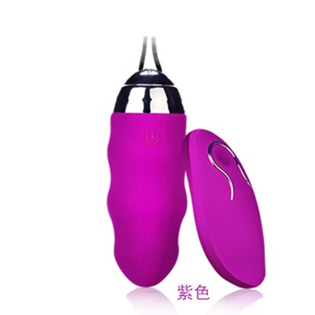
Вид | Артикул | Фото | Наименование товара | Название | Материал | Цвет | Цена продажи
Виброяйца | ED-20 |  | Необыкновенный вагинальный шарик с вибрацией который стимулирует и массирует, тренирует вагинальные мышцы. Мягкие и интенсивные движения шариков, а также осязаемая структура повышают чувствительность интимного массажа. Шарики с вибрацией, которая работает в различных режимах. Режимы вибрации переключаются при помощи беспроводного пульта. | Вагинальный шарик с вибрацией и пультом | ABS\силикон | розовый | 12,000
Виброяйца | ED-30 |  | Вагинальные шарики с вибромассажером и внешним пультом управления. Применяются для тренировки мышц влагалища, а также для анальной и вагинальной стимуляции. Позволяют устранить застойные явления в органах малого таза, повысить чувствительность стенок влагалища. | Вагинальный шарик с вибрацией и пультом | ABS\силикон | сиреневый | 12,000
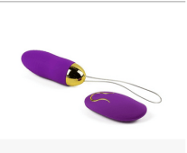
Виброяйца | ED-31 |  | Вагинальные шарики с вибромассажером и внешним пультом управления. Применяются для тренировки мышц влагалища, а также для анальной и вагинальной стимуляции. Позволяют устранить застойные явления в органах малого таза, повысить чувствительность стенок влагалища. | Вагинальный шарик с вибрацией и пультом | ABS\силикон | фиолетовый | 12,000
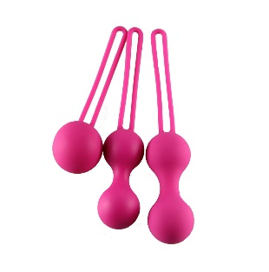
Вагинальные шарики | ED-35 |  | Нежнейшее силиконовое покрытие, гладкие анатомичные формы позволяют использовать эти тренажеры не только для укрепления стенок влагалища и мышц, но и получать от тренировок особенное удовольствие! Три вида шариков по цене одного - сочетание высочайшего качества и заботы о вас! Простые в использовании, с ними абсолютно комфортно, можете начать носить их дома, а затем решиться носить в течение более длительных периодов времени везде, чем бы вы ни занимались и где бы ни были. | Набор вагинальных шариков | силикон | сиреневый | 8,000
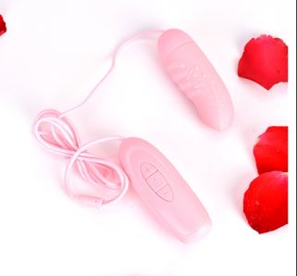
Виброяйца | S1 vegg |  | Мини стимулятор для обоих партнёров, пульт регулировки прикреплён на шнур. | Виброяйцо на пульте | ABS пластик | розовый | 3,000
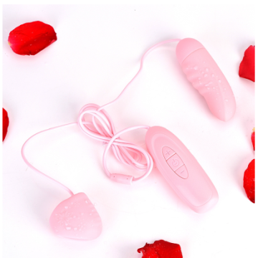
Виброяйца | S2 vegg |  | Мини стимулятор для обоих партнёров c дополнительным стимулятором для клитора, пульт регулировки прикреплён на шнур. | Виброяйцо на пульте | ABS пластик | розовый | 5,000
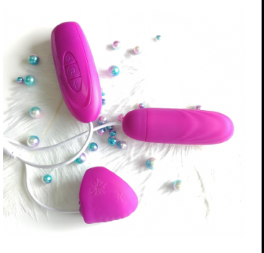
Виброяйца | S3 vegg |  | Мини стимулятор для обоих партнёров c дополнительным стимулятором для клитора и подогревом, пульт регулировки прикреплён на шнур. | Виброяйцо на пульте | ABS пластик | розовый | 7,000
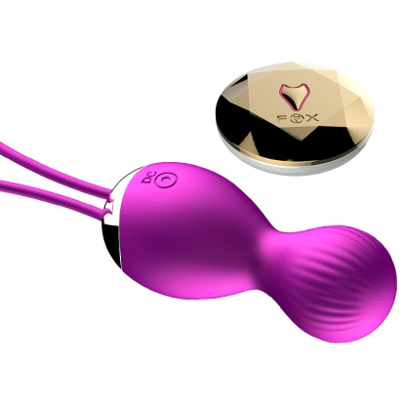
Виброяйца | Kelly-001 |  | Необыкновенный вагинальный шарик с вибрацией который стимулирует и массирует, тренирует вагинальные мышцы. Мягкие и интенсивные движения шариков, а также осязаемая структура повышают чувствительность интимного массажа. Шарики с вибрацией, которая работает в различных режимах. Режимы вибрации переключаются при помощи беспроводного пульта. Идеально подходят для упражнения Кегеля. | Вагинальный шарик с вибрацией и пультом | ABS\силикон | фиолетовый | 12,000
Виброяйца | TD010 | 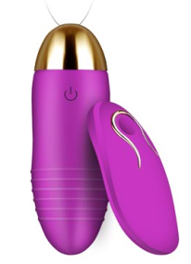 | Вагинальные шарики с вибромассажером и внешним пультом управления. Применяются для тренировки мышц влагалища, а также для анальной и вагинальной стимуляции. Позволяют устранить застойные явления в органах малого таза, повысить чувствительность стенок влагалища. | Вагинальный шарик с вибрацией и пультом (перезаряжаемый) | силикон | фиолетовый | 12,000
Виброяйца | TD010 (B) |  | Вагинальные шарики с вибромассажером и внешним пультом управления. Применяются для тренировки мышц влагалища, а также для анальной и вагинальной стимуляции. Позволяют устранить застойные явления в органах малого таза, повысить чувствительность стенок влагалища. | Вагинальный шарик с вибрацией и пультом (на батарейках) | силикон | фиолетовый | 12,000
Виброяйца | TD009 | 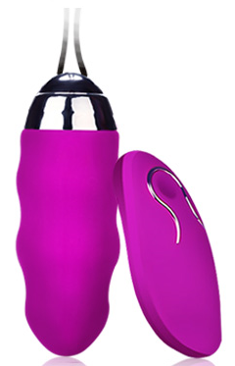 | Вагинальные шарики с вибромассажером и внешним пультом управления. Применяются для тренировки мышц влагалища, а также для анальной и вагинальной стимуляции. Позволяют устранить застойные явления в органах малого таза, повысить чувствительность стенок влагалища. | Вагинальный шарик с вибрацией и пультом | ABS\силикон | фиолетовый | 12,000
Виброяйца | TD004 | 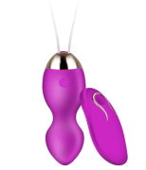 | Необыкновенный вагинальный шарик с вибрацией который стимулирует и массирует, тренирует вагинальные мышцы. Мягкие и интенсивные движения шариков, а также осязаемая структура повышают чувствительность интимного массажа. Шарики с вибрацией, которая работает в различных режимах. Режимы вибрации переключаются при помощи беспроводного пульта. Идеально подходят для упражнения Кегеля. | Вагинальный шарик с вибрацией и пультом | ABS\силикон | фиолетовый | 12,000
Виброяйца | TD014 | 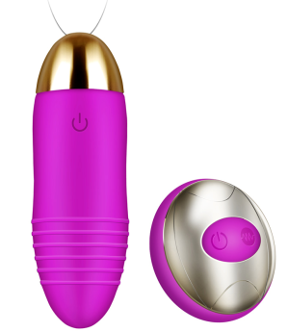 | Вагинальные шарики с вибромассажером и внешним пультом управления. Применяются для тренировки мышц влагалища, а также для анальной и вагинальной стимуляции. Позволяют устранить застойные явления в органах малого таза, повысить чувствительность стенок влагалища. | Вагинальный шарик с вибрацией и пультом | ABS\силикон | фиолетовый | 12,000
Виброяйца | TD015 | 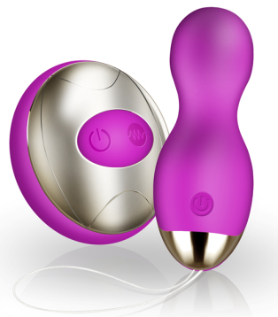 | Необыкновенный вагинальный шарик с вибрацией который стимулирует и массирует, тренирует вагинальные мышцы. Мягкие и интенсивные движения шариков, а также осязаемая структура повышают чувствительность интимного массажа. Шарики с вибрацией, которая работает в различных режимах. Режимы вибрации переключаются при помощи беспроводного пульта. Идеально подходят для упражнения Кегеля. | Вагинальный шарик с вибрацией и пультом | ABS\силикон | фиолетовый | 12,000
Виброяйца | TD016 | 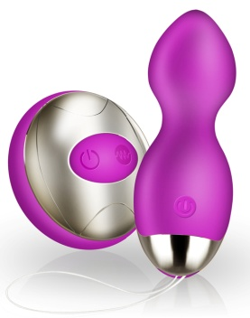 | Необыкновенный вагинальный шарик с вибрацией который стимулирует и массирует, тренирует вагинальные мышцы. Мягкие и интенсивные движения шариков, а также осязаемая структура повышают чувствительность интимного массажа. Шарики с вибрацией, которая работает в различных режимах. Режимы вибрации переключаются при помощи беспроводного пульта. Идеально подходят для упражнения Кегеля. | Вагинальный шарик с вибрацией и пультом | ABS\силикон | фиолетовый | 12,000
Виброяйца | TD023 |  | Необыкновенный вагинальный шарик с вибрацией который стимулирует и массирует, тренирует вагинальные мышцы. Мягкие и интенсивные движения шариков, а также осязаемая структура повышают чувствительность интимного массажа. Шарики с вибрацией, которая работает в различных режимах. Режимы вибрации переключаются при помощи смартфона с установленным приложением. | Вагинальный шарик с вибрацией и подключением к смартфону | ABS\силикон | фиолетовый | 15,000
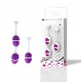
Вагинальные шарики | LB-170309015 |  | Нежнейшее силиконовое покрытие, гладкие анатомичные формы позволяют использовать эти тренажеры не только для укрепления стенок влагалища и мышц, но и получать от тренировок особенное удовольствие! Простые в использовании, с ними абсолютно комфортно, можете начать носить их дома, а затем решиться носить в течение более длительных периодов времени везде, чем бы вы ни занимались и где бы ни были. | Набор вагинальных шариков | ABS\силикон | фиолетовый | 10,000
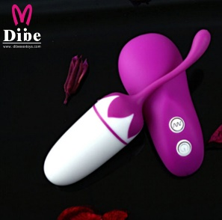
Виброяйца | ST8-9221 |  | Необыкновенный вагинальный шарик с вибрацией который стимулирует и массирует, тренирует вагинальные мышцы. Мягкие и интенсивные движения шариков, а также осязаемая структура повышают чувствительность интимного массажа. Шарики с вибрацией, которая работает в различных режимах. Режимы вибрации переключаются при помощи беспроводного пульта. | Вагинальный шарик с вибрацией и пультом | ABS\силикон | фиолетовый | 10,000
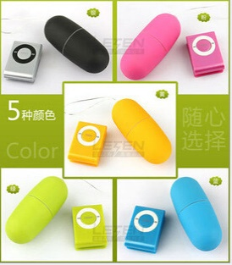
Виброяйца | ST8-9243 |  | Вагинальный шарик с вибромассажером и внешним пультом управления. | Вагинальный шарик с вибрацией и пультом | ABS\силикон | голубой | 2,000
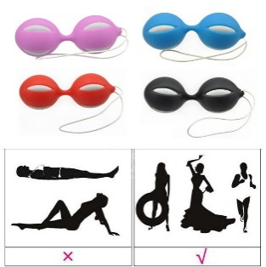
Вагинальные шарики | MF-1578 |  | Нежнейшее силиконовое покрытие, гладкие анатомичные формы позволяют использовать эти тренажеры не только для укрепления стенок влагалища и мышц, но и получать от тренировок особенное удовольствие! Простые в использовании, с ними абсолютно комфортно, можете начать носить их дома, а затем решиться носить в течение более длительных периодов времени везде, чем бы вы ни занимались и где бы ни были. | Набор вагинальных шариков | ABS\силикон | Розовый | 2000
Вагинальные шарики | LB-170309019 | 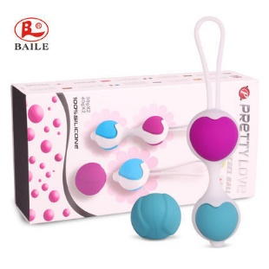 | Нежнейшее силиконовое покрытие, гладкие анатомичные формы позволяют использовать эти тренажеры не только для укрепления стенок влагалища и мышц, но и получать от тренировок особенное удовольствие! Простые в использовании, с ними абсолютно комфортно, можете начать носить их дома, а затем решиться носить в течение более длительных периодов времени везде, чем бы вы ни занимались и где бы ни были. | Набор вагинальных шариков | ABS\силикон | Розовый | 10,000
Виброяйца | ST1-1299 | 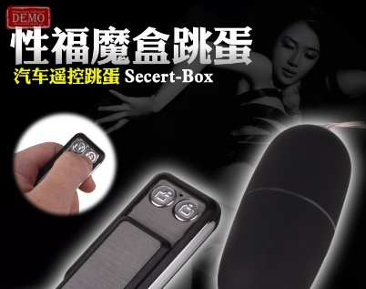 | Вагинальный шарик с вибромассажером и внешним пультом управления. | Вагинальный шарик с вибрацией и пультом | ABS\силикон | розовый | 3,000

